参考_本町下水道等事業の概要
（参考_川崎町 下水道等事業の概要）
■ 基本情報
 | 川崎町で公共下水道事業を実施しており、川崎処理区と青根処理区を有している。
 | 事業の基本情報は下記のとおりである。

 | 事項 |  |  | R7年度決算値
 |  |  |  | 公共下水道
 | 下水道計画区域面積（汚水） |  |  | 567 | （ha）
 | 下水道計画区域面積（雨水） |  |  | 314 | （ha）
 | 処理区域内人口 |  |  | 5,112 | （人）
 | 年間総処理水量 |  |  | 1,036,566 | （m³/年)
 | 有収水量 |  |  | 835,913 | （m³/年)
 | 接続率 |  |  | 96.0 | （%）

■ 施設の概要
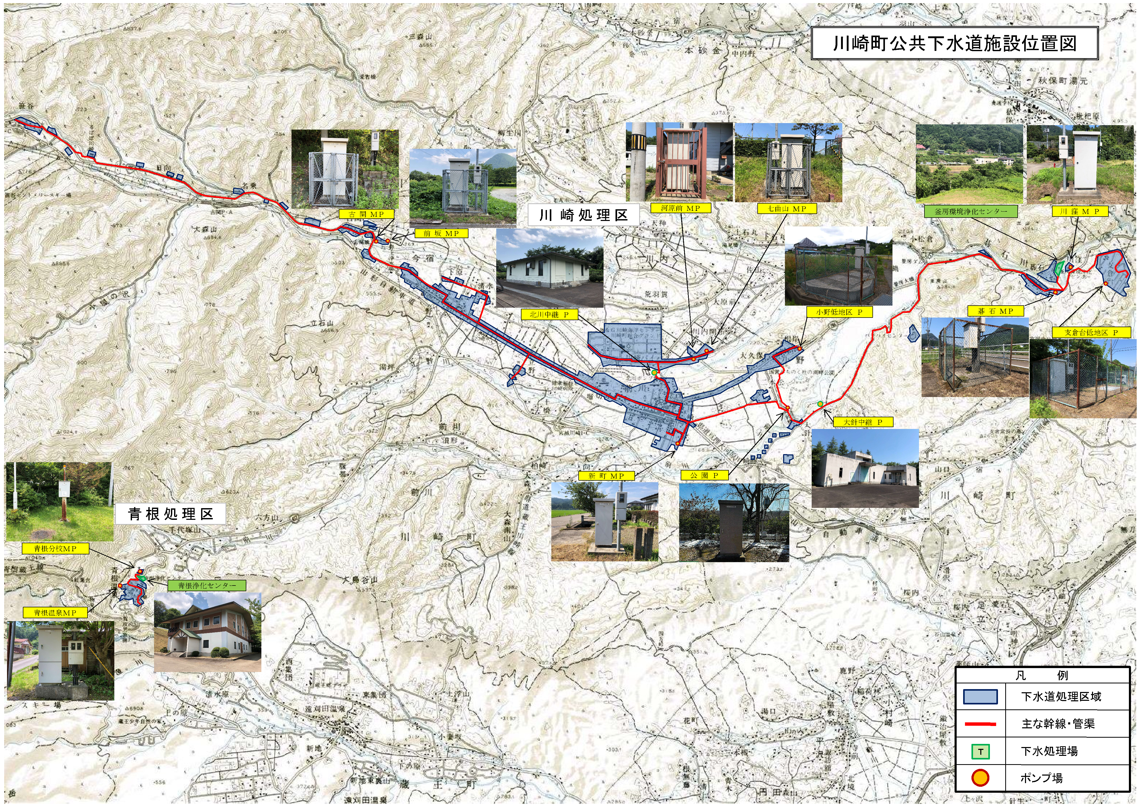

 | ○ 浄化センター
 | 事業区分 | 処理区 | 施設名 |  | 供用開始 | 処理方式 |  | 現有能力
 | 公共下水 | 川崎 | 釜房環境浄化センター |  | 昭和60年 | オキシデーションディッチ法 |  | 4,950m³/日
 |  | 青根 | 青根浄化センター |  | 平成12年 | 単槽式嫌気好気活性汚泥法 |  | 380 m³/日

 | ○ 中継ポンプ場
 | 事業区分 | 処理区 | 施設名 |  | 供用開始 | 現有能力
 | 公共下水 | 川崎 | 大針中継ポンプ場 |  | 昭和59年 | 2.9[㎥/分]×1台, 2.1[㎥/分]×1台, 3.1[㎥/分]×1台(予備)
 |  | 青根 | 北川中継ポンプ場 |  | 平成４年 | 1.1[㎥/分]×3台

 | ○ マンホールポンプ
 | 事業区分 | 処理区 | No. | 名称 |  |  | 能力 |  | ポンプ設置(更新)年
 | 公共下水道 | 川崎 | 1 | 公園ポンプ場 |  |  | φ80×1.38[㎥/分]×2 台 |  | 平成26年
 |  |  | 2 | 小野低地区ポンプ場 |  |  | φ80×0.8[㎥/分]×2 台 |  | 平成3年
 |  |  | 3 | 新町マンホ－ルポンプ場 |  |  | φ65×0.5[㎥/分]×2 台 |  | 平成8年,令和元年
 |  |  | 4 | 七曲山マンホ－ルポンプ場 |  |  | φ80×0.5[㎥/分]×2 台 |  | 平成9年,令和2年
 |  |  | 5 | 河原前マンホ－ルポンプ場 |  |  | φ65×0.4[㎥/分]×2 台 |  | 平成8年
 |  |  | 6 | 古関マンホ－ルポンプ場 |  |  | φ80×0.6[㎥/分]×1 台,φ80×0.5[㎥/分]×1 台 |  | 平成９年,平成29年
 |  |  | 7 | 前坂マンホ－ルポンプ場 |  |  | φ65×0.3[㎥/分]×2 台 |  | 平成10年
 |  |  | 8 | 川窪マンホ－ルポンプ場 |  |  | φ65×0.3[㎥/分]×2 台 |  | 平成11年,令和元年
 |  |  | 9 | 支倉台低地区ポンプ場 |  |  | φ65×0.3[㎥/分]×2 台 |  | 平成15年
 |  |  | 10 | 碁石マンホ－ルポンプ場 |  |  | φ65×0.26[㎥/分]×1 台 |  | 平成30年
 |  | 青根 | 11 | 青根温泉マンホ－ルポンプ場 |  |  | φ65×0.3[㎥/分]×2 台 |  | 平成12年,令和元年
 |  |  | 12 | 青根分校マンホ－ルポンプ場 |  |  | φ65×0.17[㎥/分]×2 台 |  | 平成11年

 | ○ 管路
 | 処理区 | 事業区分 | 管路延長

 | 川崎 | 汚水 | 83.9（km）
 |  | 雨水 | 1.1（km）
 | 青根 | 汚水 | 2.9（km）

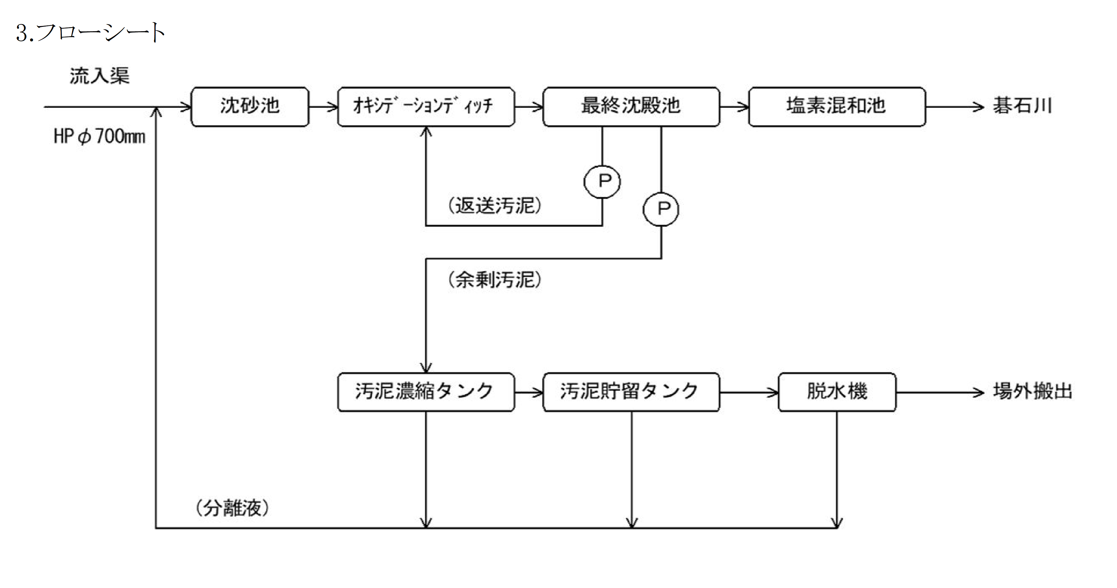
● 釜房環境浄化センター

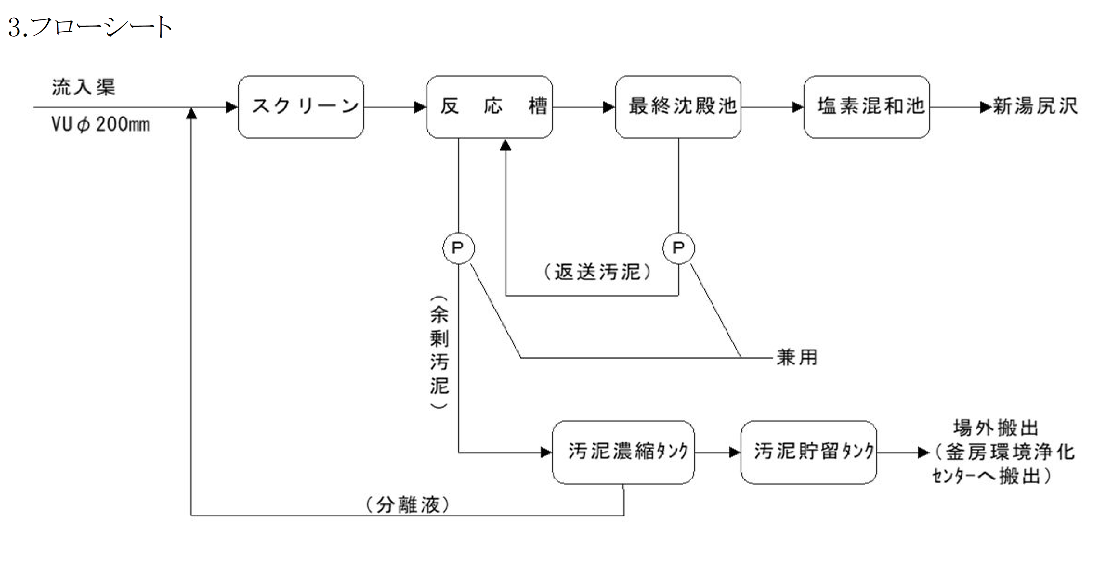
● 青根浄化センター

